系统功能架构图
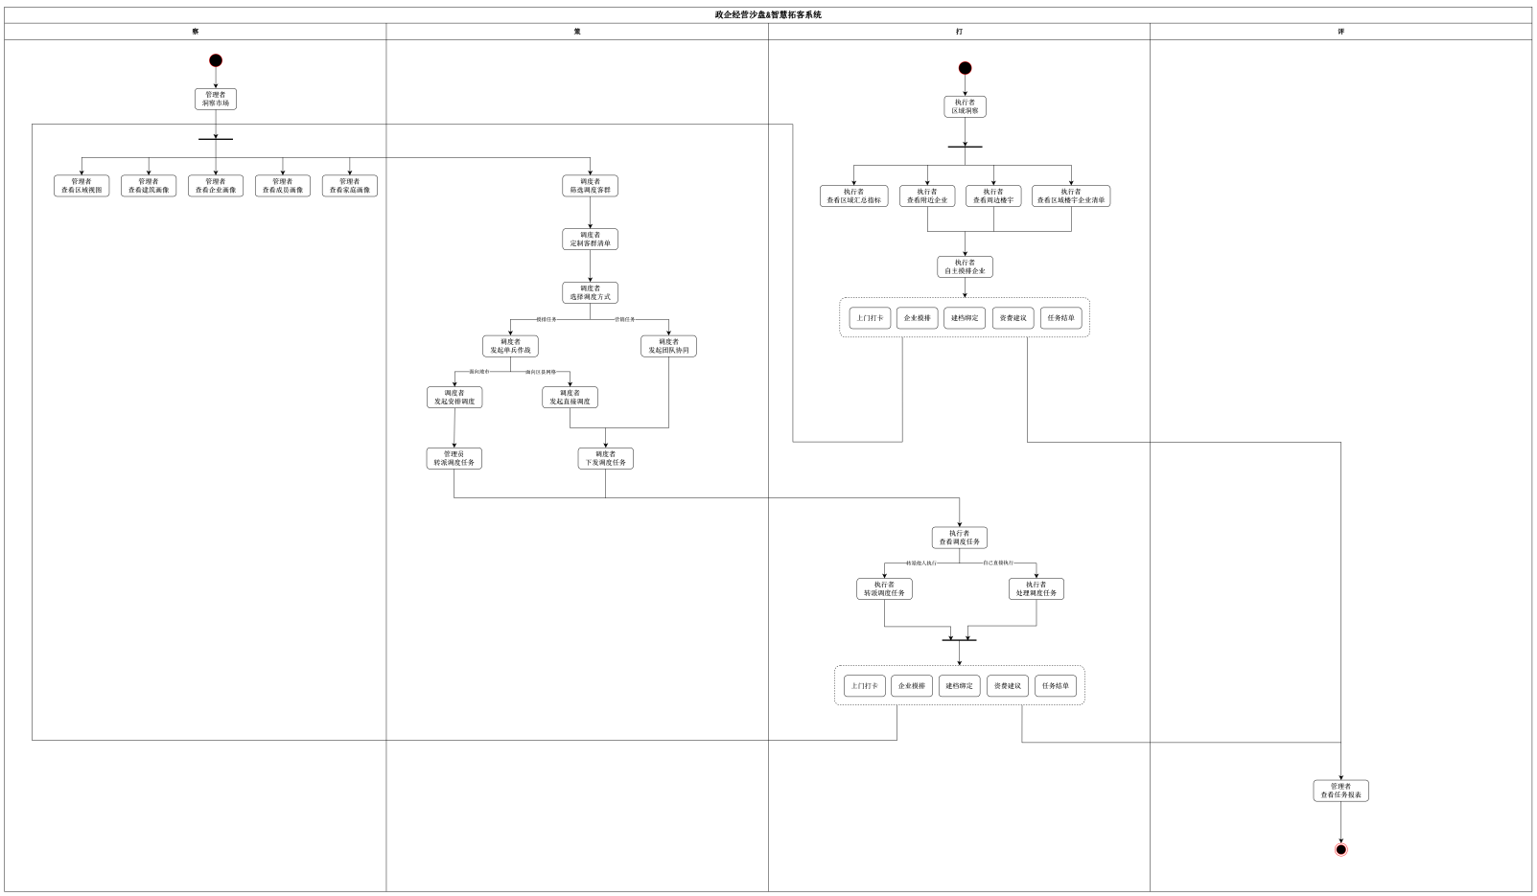
1、建设目标（必填）

2、建设必要性（必填）

3、 系统架构图（必填）

说明：
(1)功能架构图要用层级来体现。 (2)在功能架构图中标明本期项目需求属于新增、优化或删除类型，新增模块用红色字体表示，优化模块用蓝色字体表示，已有模块用黑色字体表示。 (3)如果是根据集团规范的指导意见进行建设，架构图的框架要和集团规范建设保持一致，再进行集团和本地的需求完善；如果非集团指导的本地需求，架构图需经过专家评审认定。 (4)若本期项目是在往期项目的基础上完成建设，则本期项目的功能架构图需和往期功能架构图的架构保持一致。比如往期项目为一期，本期项目为二期，则二期项目的功能架构图要和一期项目的功能架构图的架构保持一致。

4、开发要点（必填）

该项目使用的主要开发语言 |  | 本项目信息
C及其他同级别语言/平台
JAVA、C++、C#及其他同级别语言/平台 |  | JAVA
PowerBuilder、ASP及其他同级别语言/平台
填写说明：根据项目实际，在C列对应位置填写

 | 主要框架和组件
 | 后端 | 前端
1 | jcf、redis、springboot、mybatis、es | HTML5、css5、vue
2
3
4
5
填写说明 1、在对应位置填写后端和前端所用的框架（如：ssm ssh springboot bootstrap vue 等） 2、后端与前端列出数据库、网络请求、权限控制、图表、文件处理、工作流引擎等主要第三方库或组件

5、时序图/业务逻辑图/业务逻辑描述

